商店
caseID | 路径 | 测试点描述 | step No. | 操作步骤 | 数据选择 | 预期结果 | P/F | 表单编号 | 备注
 | 基本 | 商店入口 | 1 | 点击主界面商店图标，查看触发情况 | 新建账号 | 打开普通商店界面 | F | 791
 |  |  |  |  | 已登录的旧账号 | 打开普通商店界面 | P
 |  |  |  |  | 重新登录的旧账号 | 打开普通商店界面 | P

 |  |  | 1 | 通过其他界面入口进入商店，查看触发情况 |  | 不同入口打开不同商店界面 | B
 |  |  |  |  | 通过公会界面进入商店 | 打开公户商店界面 | B
 |  |  |  |  | 通过某玩法界面进入商店 | 打开某玩法商店界面 | B

 | 基本 | 商店开启规则 | 1 | 玩家处于不同状态，查看公会商店开启情况 | 玩家未加入公会-玩家未达到公会功能开启等级 | 公会商店未开启 | B
 |  |  |  |  | 玩家未加入公会-玩家达到公会功能开启等级 | 公会商店已开启
 |  |  |  |  | 玩家已加入公会 | 公会商店已开启 | B
 |  |  | 2 | 玩家处于不同等级，查看玩法商店开启情况 | 玩家等级小于X级 | 玩法商店未开启 | B
 |  |  |  |  | 玩家等级等于X级 | 玩法商店开启 | B
 |  |  |  |  | 玩家等级大于X级 | 玩法商店开启 | B

 | 基本 | 商店界面 | 1 | 打开商店界面，查看显示情况 | 查看界面类型 | 一级窗口 | F | 790
 |  |  |  |  | 查看界面内容 | 包括界面标题，刷新按钮，刷新时间，钻石显示，货币显示，切换按钮，以及商品展示区 | P
 |  |  |  |  | 查看界面布局 | 界面布局如图 | P
 |  |  | 2 | 查看商店标题显示情况 | 当前为普通商店 | 显示为普通商店 | P
 |  |  |  |  | 当前为公会商店 | 显示为公会商店 | P
 |  |  |  |  | 当前为某玩法商店 | 待定 | B
 |  |  | 3 | 查看刷新时间显示规则 |  | 位于商店标题下，居中显示为“下次自动刷新时间：今日/明日XX：XX” | F | 792
 |  |  |  |  | 配置刷新时间为19:00，且刷新时间与服务器时间为同一天时 | 显示为“下次自动刷新时间：今日19：00” | F | 793
 |  |  |  |  | 配置刷新时间为19:00，且刷新时间与服务器时间的第二天时 | 显示为“下次自动刷新时间：明日19：00” | F | 793
 |  |  | 4 | 查看不同商店中，刷新时间显示情况 |  | 每个商店对应一个刷新时间，显示规则一致 | P
 |  |  | 5 | 查看刷新按钮显示情况 | 查看按钮位置 | 位于界面左上方，如图 | P
 |  |  |  |  | 查看按钮样式 | 显示为“钻石图标 钻石数量 刷新”，样式如图 | P
 |  |  | 6 | 查看刷新钻石消耗情况 |  | 每次刷新消耗钻石量固定为20钻石 | P
 |  |  | 7 | 点击刷新按钮，查看触发情况 | 已达到当日最大可刷新次数 | 仅弹出IM提示信息shop_record_004 | P
 |  |  |  |  | 未达到当日最大可刷新次数 | 触发“刷新按钮刷新逻辑” | P
 |  |  | 8 | 查看货币显示情况 | 普通商店 | 显示金币控件和钻石控件
 |  |  |  |  | 通体塔商店 | 显示通天塔货币控件
 |  |  |  |  | 公会商店 | 显示公会货币控件
 |  |  | 9 | 查看金币控件显示情况 | 查看显示位置 | 位置如图
 |  |  |  |  | 查看显示样式 | 与主界面金币控件样式一致
 |  |  | 10 | 查看金币显示情况 | 玩家拥有金币0 | 显示金币数量为0
 |  |  |  |  | 玩家拥有金币100 | 显示金币数量为100
 |  |  |  |  | 玩家拥有金币9,999,999,999 | 显示金币数量为9,999,999,999（不会超出显示框）
 |  |  | 11 | 查看钻石控件显示情况 | 查看显示位置 | 位置如图
 |  |  |  |  | 查看显示样式 | 与主界面钻石控件样式一致
 |  |  | 12 | 查看钻石显示情况 | 玩家拥有钻石0 | 显示钻石数量为0
 |  |  |  |  | 玩家拥有钻石100 | 显示钻石数量为100
 |  |  |  |  | 玩家拥有钻石9,999,999,999 | 显示钻石数量为9,999,999,999（不会超出显示框）
 |  |  | 13 | 查看通天塔货币控件显示情况 | 查看显示位置 | 位置如图
 |  |  |  |  | 查看显示样式 | 显示为通天塔货币图标+货币数量
 |  |  | 14 | 查看通天塔货币显示情况 | 玩家拥有通天塔货币0 | 显示通天塔货币数量为0
 |  |  |  |  | 玩家拥有通天塔货币100 | 显示通天塔货币数量为100
 |  |  |  |  | 玩家拥有通天塔货币9,999,999,999 | 显示通天塔货币数量为9,999,999,999（不会超出显示框）
 |  |  | 15 | 查看公会货币控件显示情况 | 查看显示位置 | 位置如图
 |  |  |  |  | 查看显示样式 | 显示为公会货币+货币数量
 |  |  | 16 | 查看公会货币显示情况 | 玩家拥有公会货币0 | 显示公会货币数量为0
 |  |  |  |  | 玩家拥有公会1货币00 | 显示公会货币数量为100
 |  |  |  |  | 玩家拥有公会货币9,999,999,999 | 显示公会货币数量为9,999,999,999（不会超出显示框）
 |  |  | 17 | 查看左右切换按钮显示情况 | 查看按钮位置 | 位于界面左右两侧 | P
 |  |  |  |  | 查看按钮样式 | 样式如图 | P
 |  |  | 18 | 查看左右切换按钮显示规则 | 当前只开启了一个商店 | 不显示左右切换按钮 | B
 |  |  |  |  | 当前开启了两个商店 | 显示左右切换按钮 | P
 |  |  |  |  | 三个商店均开启 | 显示左右切换按钮 | B
 |  |  | 19 | 查看商店的切换顺序 | 三个商店均开启 | 普通商店右切为玩法商店，玩法商店右切为公会商店，公会商店右切为普通商店，循环成环 | B
 |  |  |  |  | 只开启两个商店 | 两个商店互相切换，不会显示第三个商店 | P
 |  |  | 20 | 点击左右切换按钮，查看触发情况 | 点击左切按钮 | 每次点击按钮，商店向左切换一次 | P
 |  |  |  |  | 点击右切按钮 | 每次点击按钮，商店向右切换一次 | P
 |  |  | 21 | 查看商品展示区显示情况 | 查看显示内容 | 显示多个商品信息 | P
 |  |  |  |  | 查看显示规则-商品数量小于等于3列 | 完整显示两行，每行三个 | P |  |  | shop_record_001
 |  |  |  |  | 查看显示规则-商品数量大于3列 | 第四列在右侧显示一部分即可 | P
 |  |  |  |  | 查看操作情况-商品数量小于等于3列 | 不做特殊处理，只能显示3列商品 | P
 |  |  |  |  | 查看操作情况-商品数量大于3列 | 通过向右滑动查看更多的内容 | P
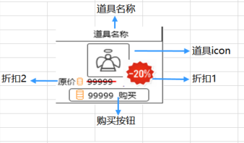
 |  |  | 22 | 查看展示商品信息 |  | 包括道具名称，道具icon购买按钮，折扣标记1，折扣标记2，样式如图 | B
 |  |  |  |  | 点击展示商品区域 | 无响应 | P | 799
 |  |  | 23 | 查看道具名称显示样式 |  | 显示为道具名称*道具数量，道具名称与数量与配置显示一致 | F | 800
 |  |  |  |  | 配置道具name为A，数量为1 | 显示为A
 |  |  |  |  | 配置道具name为A，数量为10 | 显示为A*10 | P
 |  |  |  |  | 配置道具name为B，数量为15 | 显示为B*15 | P
 |  |  | 24 | 查看道具名称颜色 |  | 与道具品质对应颜色显示一致 | P
 |  |  | 25 | 查看道具icon | 查看显示规则 | 符合道具icon通用规则 | P
 |  |  |  |  | 查看显示堆叠情况 | 不显示堆叠情况 | F | 800
 |  |  |  |  | 查看显示tips情况 | 点击道具支持tips显示 | B
 |  |  | 26 | 查看折扣标记 |  | 详见“打折规则” | B
 |  |  | 27 | 查看购买按钮显示 |  | 显示为”货币图标 货币数量“ | P
 |  |  | 28 | 查看道具对应货币图标显示规则 | 普通商店 | 货币显示为金币和钻石对应图标 | F | 804
 |  |  |  |  | 公会商店 | 货币显示为公会币图标 | P
 |  |  |  |  | 玩法商店 | 货币显示为玩法商店对应的货币图标 | B
 |  |  | 29 | 查看道具对应货币数量显示情况 | 无折扣时 | 与配置货币数量*商品数量（即总价）显示一致 | P
 |  |  |  |  | 有折扣时 | 数量为总价**折扣（向上取整） | B
 |  |  | 30 | 查看货币颜色变化 | 玩家持有货币大于配置货币数量 | 货币数量显示如常 | P
 |  |  |  |  | 玩家持有货币等于配置货币数量 | 货币数量显示如常 | P
 |  |  |  |  | 玩家持有货币等于配置货币数量 | 货币数量变为红色 | F | 803
 |  |  | 31 | 点击购买按钮，查看触发情况 |  | 执行“道具购买流程” | P
 |  |  | 32 | 查看关闭按钮 |  | 位于界面右上角 | F | 794
 |  |  | 33 | 点击关闭按钮，查看触发情况 |  | 界面关闭返回 | P

 | 基本 | 商店界面刷新规则-刷新时间 | 1 | 配置刷新时间为t1，打开商店界面，查看商店界面商品显示情况 |  | 与商品配置情况显示一致 | P
 |  |  | 2 | 关闭商店界面，等待过了时间t1后，再次打开商店界面，查看商店界面显示情况 | 查看界面刷新情况 | 界面刷新 | P
 |  |  |  |  | 查看商品变化情况 | 商品按照“商品刷新规则”刷新 | F | 825
 |  |  | 3 | 开启商店界面过程中，等待下次刷新时间t2到后，查看商店界面显示情况 | 查看界面刷新情况 | 界面直接刷新 | P
 |  |  |  |  | 查看商品变化情况 | 商品按照“商品刷新规则”刷新 | F | 825
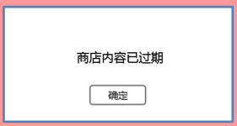
 |  |  | 4 | 商店刷新后，查看其他商店刷新情况 | 其他商店刷新时间与该商店时间一致 | 其他商店同时刷新 | P
 |  |  |  |  | 其他商店刷新时间与该商店时间不一致 | 其他商店不会被刷新 | P

 | 分支 | 商店界面刷新规则-同时刷新 | 1 | 配置刷新时间为t1，打开商店界面，触发手动刷新界面后，点击确定的同时触发自动刷新，查看触发情况 |  | 商品按照“商品刷新规则”刷新2次 | P

 | 分支 | 商店界面刷新规则-内容过期 | 1 | 商店刷新一次后（下一刷新在很久之后），打开商店，玩家5分钟内进行相关操作，查看触发情况 | 5分钟内没有刷新请求-玩家未购买道具 | 界面无变化 | P
 |  |  |  |  | 5分钟内没有刷新请求-玩家购买道具 | 玩家购买道具成功 | P
 |  |  |  |  | 5分钟内有刷新请求-玩家未购买道具 | 5分钟内不会刷新，5分钟之后再次刷新 | P |  | 可调
 |  |  |  |  | 5分钟内有刷新请求-玩家购买道具 | 购买道具失败，弹出商店过期提示窗 | P
 |  |  | 2 | 查看商店过期提示窗显示情况 | 查看窗口类型 | 采用UI通用逻辑的提示窗口 | P
 |  |  |  |  | 查看提示文字 | 商店内容已过期 | P
 |  |  | 3 | 点击确定按钮，查看触发情况 |  | 商店刷新到最新状态 | P
 |  |  | 4 | 查看刷新前商品的购买情况 |  | 商品未被购买，货币未被扣除 | P
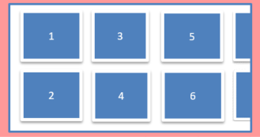
 | 基本 | 商品刷新规则 | 1 | 配置商店中商品的固定组为A，查看固定商品在商店中位置显示情况 | 固定商品只有1个 | 商品显示在图中1号格子下 | F | 796
 |  |  |  |  | 固定商品有6个 | 商品按照配置顺序依次显示在1,2,3,4,5,6号格子中 | F | 796
 |  |  |  |  | 固定商品大于6个 | 商品按照配置顺序依次显示在格子中 | P
 |  |  | 2 | 配置随机商品有多个组，每个组有多个商品，查看随机商品在商店中显示情况 |  | 从每个随机组中随机出一个物品，然后将商品随机按顺序显示在固定商品后 | P
 |  |  |  |  | 配置有2个组，分别为[a,b,c][d,e,f] | 从[a,b,c]中随一个商品，从[d,e,f]中随一个商品，随机显示在固定商品后的两个格子上 | P
 |  |  | 3 | 查看商店刷新时，商品变化情况 | 查看固定商品-未出售 | 固定商品无变化 | P
 |  |  |  |  | 查看固定商品-已出售 | 已出售的商品刷新为未出售，其余内容无变化 | F | 807
 |  |  |  |  | 查看随机商品-未出售 | 随机商品重新从随机组中随机 | P
 |  |  |  |  | 查看随机商品-已出售 | 随机商品重新从随机组中随机，为未出售状态 | F | 807

 | 分支 | 商品刷新规则-等级段 | 1 | 配置等级段A对应商店配置为X，等级段B对应商店配置为Y，查看不同等级的玩家商店刷新情况 | 玩家在等级段A中 | 玩家商店显示的内容为配置X对应的内容 | P
 |  |  |  |  | 玩家在等级段B中 | 玩家商店显示的内容为配置Y对应的内容 | P
 |  |  | 2 | 玩家在等级段A中，商店刷新后，玩家升级，达到等级段B，查看商店中道具显示情况 | 玩家未做任何操作 | 玩家商店显示的内容为配置X对应的内容 | F | 943 | 文档改成了无变化
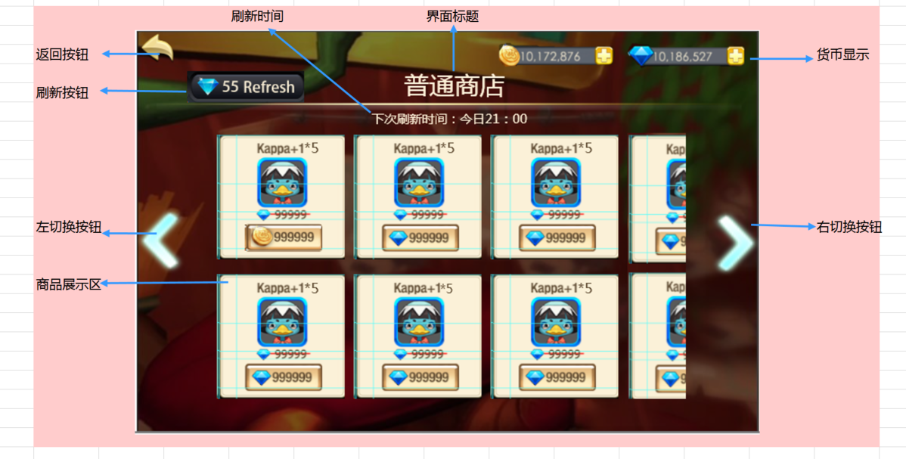
 |  |  |  |  | 玩家等到商店自动刷新 | 玩家商店显示的内容为配置Y对应的内容 | P
 |  |  |  |  | 玩家手动刷新 | 玩家商店显示的内容为配置Y对应的内容 | P

 | 分支 | 商品刷新规则-更改客户端时间 | 1 | 配置商店刷新时间为t，玩家修改设备时间后，查看刷新时间显示情况 |  | 仍显示刷新时间为t | P | 810
 |  |  |  |  | t为11点，当前时间为9点，修改时间为12点 | 仍显示刷新时间为今日11点 | P
 |  |  |  |  | t为11点，当前时间为9点，修改时间为10点 | 仍显示刷新时间为今日11点 | P
 |  |  |  |  | t为11点，当前时间为12点，修改时间为次日9点点 | 仍显示刷新时间为明日11点 | P

 |  |  | 2 | 查看商店实际刷新情况 |  | 刷新以服务器时间为准，与设备时间无关 | F | 811

 | 基本 | 钻石消耗计算公式 | 1 | 打开商店界面，查看3个商店刷新按钮钻石消耗情况 | 查看商店A | 待定，定了在写 | B
 |  |  |  |  | 查看商店B |  | B
 |  |  |  |  | 查看商店C |  | B

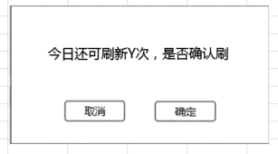
 | 基本 | 刷新按钮刷新逻辑-有刷新次数限制 | 1 | 配置商店有刷新次数限制，打开商店界面，点击刷新按钮，查看触发情况 |  | 触发刷新提示窗 | F | 806
 |  |  | 2 | 查看刷新提示窗显示情况 | 查看窗口类型 | UI通用逻辑的确认窗口 | F | 813
 |  |  |  |  | 查看窗口文案 | 今日还可刷新Y次，是否确认刷新？ | P
 |  |  |  |  | 查看数字Y字色 | 特殊字色待定 | F | 814
 |  |  | 3 | 配置商店最大刷新次数为X，取玩家已刷新次数为Z，查看刷新次数提示情况 |  | 剩余刷新次数Y=X-Z（Z<X） | P
 |  |  |  |  | X=5，Y=0 | 今日还可刷新5次，是否确认刷新？ | P
 |  |  |  |  | X=5，Y=3 | 今日还可刷新2次，是否确认刷新？ | P
 |  |  |  |  | X=99，Y=3 | 今日还可刷新96次，是否确认刷新？ | P
 |  |  | 4 | 点击取消按钮，查看触发情况 |  | 关闭提示窗，无任何变化 | P
 |  |  | 5 | 再次触发刷新提示窗后，点击确定按钮，查看触发情况 | 刷新消耗所需钻石充足 | 扣除钻石后，商品刷新，符合“商品刷新规则” | P
 |  |  |  |  | 刷新消耗所需钻石不足 | 弹出“钻石充值确认框” | P
 |  |  | 6 | 刷新成功后，查看玩家货币扣除情况 | 查看客户端显示 | 扣除了对应钻石 | F | 812
 |  |  |  |  | 查看数据库 | 扣除了对应钻石 | P
 | 分支 | 刷新按钮刷新逻辑-无刷新次数限制 | 1 | 配置上商店无刷新次数限制，打开商店界面，点击刷新按钮，查看触发情况 |  | 触发是否刷新确认界面
 |  |  | 2 | 查看是否刷新确认界面显示情况 | 查看窗口类型 | UI通用逻辑的确认窗口
 |  |  |  |  | 查看窗口文案 | 是否确认刷新？
 |  |  | 3 | 点击取消按钮，查看触发情况 |  | 关闭提示窗，无任何变化
 |  |  | 4 | 再次触发是否刷新确认界面后，点击确定按钮，查看触发情况 | 刷新消耗所需钻石充足 | 扣除钻石后，商品刷新，符合“商品刷新规则”
 |  |  |  |  | 刷新消耗所需钻石不足 | 弹出“钻石充值确认框”
 |  |  | 5 | 刷新成功后，查看玩家货币扣除情况 | 查看客户端显示 | 扣除了对应钻石
 |  |  |  |  | 查看数据库 | 扣除了对应钻石
 |  |  | 6 | 持续多次进行刷新一段时间，查看刷新情况 |  | 可以一直刷新

 | 分支 | 刷新按钮刷新逻辑-多个商店 | 1 | 打开商店A界面，刷新商店后，查看 | 查看商店A | 商店A商品刷新 | P
 |  |  |  |  | 查看商店B | 商店B商品未刷新 | F | 815 | 提示已过期
 |  |  |  |  | 查看商店C | 商店C商品未刷新 | B
 |  |  | 2 | 配置每个商店ABC刷新次数分别为X，Y，Z，在商店A中已刷新2次，在各个商店触发刷新提示传，查看剩余刷新次数显示情况 | 查看商店A | 剩余可刷新次数为X-2 | P
 |  |  |  |  | 查看商店B | 剩余可刷新次数为Y | F | 815
 |  |  |  |  | 查看商店C | 剩余可刷新次数为Z | B
 |  |  | 3 | 消耗商店A全部刷新次数后，在其他仍有次数的商店中进行刷新操作，查看刷新情况 | 查看商店B | 仍可以继续刷新 | F | 815
 |  |  |  |  | 查看商店C | 仍可以继续刷新 | B | 815

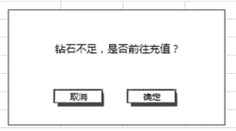
 | 基本 | 钻石充值确认框 | 1 | 触发钻石充值确认框，查看界面显示情况 | 查看窗口类型 | 采用UI通用逻辑的确认窗口 | P
 |  |  |  |  | 查看提示文案 | 钻石不足，是否前往充值？ | P
 |  |  | 2 | 点击相关按钮，查看触发情况 | 点击取消按钮 | 界面关闭 | P
 |  |  |  |  | 点击确定按钮 | 打开充值界面 | P

 | 基本 | 打折规则 | 1 | 查看折扣标记1 | 查看显示位置 | 位于界面道具icon右下角 | B
 |  |  |  |  | 查看显示样式 | 显示样式如图 | B
 |  |  | 2 | 查看折扣标记1出现规则 | 商品配置折扣不为1 | 显示打折标记1 | B
 |  |  |  |  | 商品配置折扣为1 | 不显示打折标记1
 |  |  | 3 | 查看折扣标记2显示情况 | 查看显示位置 | 位于购买按钮左上位置 | B
 |  |  |  |  | 查看显示样式 | 显示：货币图标 原价货币数量 | B
 |  |  | 4 | 查看折扣标记2出现规则 | 道具处于打折状态时 | 显示折扣标记2 | B
 |  |  |  |  | 道具未打折时 | 不会显示折扣标记2 | B
 |  |  | 5 | 查看折扣标记2原价货币数量显示 |  | 显示价格与商品原价一致 | B

 | 基本 | 购买流程 | 1 | 商店中，点击商品购买按钮，查看触发情况 | 当前商店为普通商店，玩家金币充足 | 购买道具成功 | P
 |  |  |  |  | 当前商店为普通商店，玩家钻石充足 | 购买道具成功 | P
 |  |  |  |  | 当前商店为公会商店，玩家公会币充足 | 购买道具成功 | B
 |  |  |  |  | 当前商店为玩法商店，玩家玩法币充足 | 购买道具成功 | B
 |  |  | 2 | 购买成功后，查看im提示情况 |  | 提示im：shop_record_001 | P
 |  |  |  |  | 购买商品为A，数量为1 | 提示：成功购买A | F | 948
 |  |  |  |  | 购买商品为A，数量为33 | 提示：成功购买A*33 | P
 |  |  |  |  | 购买商品为B，数量为33 | 提示：成功购买B*33 | P
 |  |  | 3 | 购买成功后，查看客户端货币扣除情况 | 当前商店为普通商店，道具非打折物品 | 扣除金币数（或者钻石数）=配置金币数（或者钻石数） | P
 |  |  |  |  | 当前商店为普通商店，道具打折物品 | 扣除金币数（或者钻石数）=配置金币数（或者钻石数）*折扣数 | B
 |  |  |  |  | 当前商店为公会商店，道具非打折物品 | 扣除公会币数=配置公会币数 | B
 |  |  |  |  | 当前商店为公会商店，道具打折物品 | 扣除公会币数=配置公会币数*折扣数 | B
 |  |  |  |  | 当前商店为玩法商店，道具非打折物品 | 扣除玩法币数=配置玩法币数 | B
 |  |  |  |  | 当前商店为玩法商店，道具打折物品 | 扣除玩法币数=配置玩法币数*折扣数 | B
 |  |  | 4 | 查看数据库货币扣除情况 | 查看金币扣除情况 | 数据库记录正确 | P
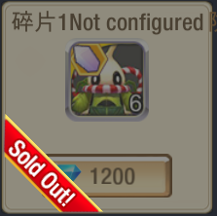
 |  |  |  |  | 查看公会币扣除情况 | 数据库记录正确 | B
 |  |  |  |  | 查看玩法币扣除情况 | 数据库记录正确 | B
 |  |  | 5 | 查看背包道具获得情况 | 道具A为普通商店道具 | 玩家获得道具A | B
 |  |  |  |  | 道具B为公会商店道具 | 玩家获得道具B | B
 |  |  |  |  | 道具C为玩法商店道具 | 玩家获得道具C | B
 |  |  | 6 | 查看道具获得道具情况 | 道具A为普通商店道具 | 数据库记录玩家获得道具A | P
 |  |  |  |  | 道具B为公会商店道具 | 数据库记录玩家获得道具B | B
 |  |  |  |  | 道具C为玩法商店道具 | 数据库记录玩家获得道具C | B
 |  |  | 7 | 查看已出售的道具显示情况 |  | 商品蒙灰，出现Sold Out标志，如图 | P
 |  |  | 8 | 点击已售道具，查看触发情况 |  | 不响应点击 | P

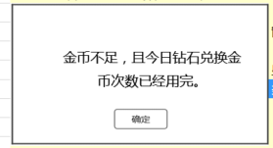
 | 分支 | 购买流程-货币不足 | 1 | 普通商店中，点击花费钻石商品的购买按钮，玩家钻石不足时，查看触发情况 |  | 无法购买道具，弹出钻石充值确认框 | P
 |  |  | 2 | 普通商店中，点击花费金币商品的购买按钮，玩家金币不足时，查看触发情况 | 玩家金币不足，但有钻石兑换金币次数，钻石充足 | 弹出钻石兑换金币界面 | P
 |  |  |  |  | 玩家金币不足，但有钻石兑换金币次数，钻石不足 | 弹出钻石兑换金币界面 | P
 |  |  |  |  | 玩家金币不足，但无钻石兑换金币次数 | 弹出金币不足界面 | P
 |  |  | 3 | 查看金币不足界面 | 查看窗口类型 | 采用UI通用逻辑的提示窗口 | P
 |  |  |  |  | 查看提示文案 | 金币不足，且今日钻石兑换金币次数已经用完。 | F | 946

 |  |  | 1 | 公会商店中，点击商品购买按钮，玩家公会币不足，查看触发情况 |  | 无法购买道具，弹出提示信息shop_record_003 | B

 |  |  | 1 | 玩法商店中，点击商品购买按钮，玩家公会币不足，查看触发情况 |  | 无法购买道具，弹出提示信息shop_record_003 | B

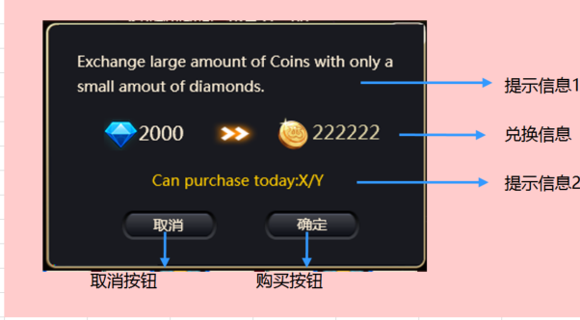
 | 基本 | 钻石兑换金币界面 | 1 | 触发钻石兑换金币界面，查看界面样式 | 查看窗口内容 | 界面包括提示信息，兑换信息，取消按钮和购买按钮 | P
 |  |  |  |  | 查看窗口大小 | 通用ui确认窗口大小 | P
 |  |  |  |  | 查看显示位置 | 显示在屏幕中间 | P
 |  |  | 2 | 查看提示信息 |  | 用少量钻石兑换大量金币 今日可买：X/Y | P
 |  |  |  |  | 配置每日最大可购买次数为10，今日未购买 | X显示为0，Y显示为10 | F | 942
 |  |  |  |  | 配置每日最大可购买次数为10，今日已购买5次 | X显示为5，Y显示为10 | P
 |  |  |  |  | 配置每日最大可购买次数为20，今日已购买5次 | X显示为5，Y显示为20 | P
 |  |  | 3 | 查看提示信息字色 | X不为0时 | 系统字色 | F
 |  |  | 4 | 查看兑换信息 |  | 兑换信息显示如图 | P
 |  |  | 5 | 查看钻石与金币数量显示情况 |  | 符合金币兑换钻石公式（算法见配置结构） | P
 |  |  | 6 | 点击相关按钮，查看触发情况 | 点击取消按钮 | 界面关闭，未执行购买 | P
 |  |  |  |  | 点击购买，可兑换次数不为0，钻石充足 | 购买成功，弹出提示shop_record_002，界面不关闭
 |  |  |  |  | 点击购买，可兑换次数为0，钻石充足 | 购买失败，弹出提示shop_record_006，界面不关闭
 |  |  |  |  | 点击购买，钻石不足 | 弹出钻石充值确认框，未执行购买 | P
 |  |  | 7 | 购买成功后，查看客户端货币变化情况 | 查看钻石 | 钻石消耗对应数量 | P
 |  |  |  |  | 查看金币 | 获得对应数量金币 | P
 |  |  | 8 | 查看数据库货币变化情况 | 查看钻石 | 数据库记录正确 | P
 |  |  |  |  | 查看金币 | 数据库记录正确 | P

 | 分支 | 钻石兑换金币界面-次日刷新 | 1 | 配置每日最大兑换钻石次数为10，玩家当天剩余X次钻石兑换金币次数，查看次日刷新时，玩家兑换钻石次数刷新情况 | X=10 | 次数刷新，剩余兑换次数为10次 | P |  | 具体的刷新时间点前后的测试
 |  |  |  |  | X=5 | 次数刷新，剩余兑换次数为10次 | P
 |  |  |  |  | X=0 | 次数刷新，剩余兑换次数为10次 | P
 |  |  | 2 | 次日刷新后，进行钻石兑换操作，查看触发情况 |  | 可以准确兑换金币 | P

 | 分支 | 钻石兑换金币界面-无次数 | 1 | 玩家无购买金币次数时，触发兑换金币界面，查看触发情况 |  | 无法触发兑换界面，触发次数不足提示界面 | P
 |  |  | 2 | 查看次数不足提示界面 | 查看窗口类型 | 通用逻辑的提示窗口 | P
 |  |  |  |  | 查看提示文案 | 今日可买次数已经用完。 | P

 | 分支 | 钻石兑换金币界面-提示文字 | 1 | 玩家购买金币成功后，查看提示情况 | 未暴击 | 弹出提示shop_succbuy，数值显示准确
 |  |  |  |  | 暴击 | 弹出提示succbuy_baoji，数值显示准确
 |  |  | 2 | 查看提示弹出位置 |  | 位于兑换信息上方，非通用im提示
 |  |  | 3 | 查看提示样式 |  | 提示信息效果类似伤害数字中暴击伤害的UI效果

 | 基本 | 钻石消耗情况 | 1 | 玩家在商店进行操作，查看钻石扣除情况 | 商店进行购买操作 | 优先扣除玩家自身付费获得的钻石 | P
 |  |  |  |  | 商店进行刷新操作 | 优先扣除玩家自身付费获得的钻石 | P
 |  |  | 2 | 玩家付费获得的钻石不足时，在商店进行操作，查看扣除钻石情况 |  | 扣除完自身付费钻石后，差值从游戏投放钻石中扣除 | P
 |  |  | 3 | 查看钻石扣除后，钻石显示情况 |  | 钻石显示如常，即为自身付费钻石+游戏投放钻石 | P

 | 基本 | 持有货币刷新规则 | 1 | 商店界面中玩家钻石不足，玩家进行充值操作后，直接返回商店界面，查看钻石显示变化情况 |  | 钻石货币颜色由红色变为正常显示
 |  |  | 2 | 商店界面中玩家金币不足，玩家进行钻石兑换金币操作后，直接返回商店界面，查看金币显示变化情况 |  | 金币货币颜色由红色变为正常显示

商城
caseID | 路径 | 测试点描述 | step No. | 操作步骤 | 数据选择 | 预期结果 | P/F | 表单编号 | 备注
 | 基本 | 商城入口 | 1 | 点击主界面商城UI，查看触发情况 |  | 打开商城界面

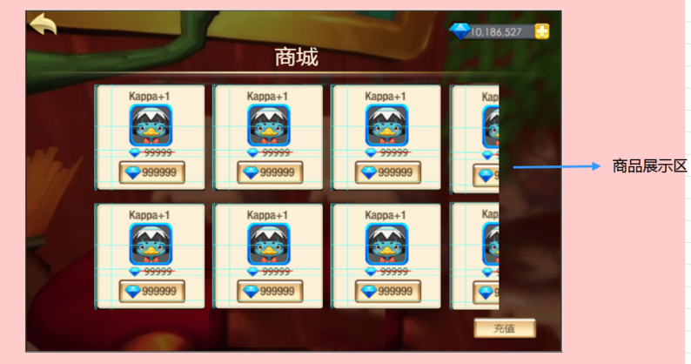
 | 基本 | 商城界面 | 1 | 打开商城界面，查看显示情况 | 查看界面类型 | 一级窗口
 |  |  |  |  | 查看界面内容 | 包括界面标题，钻石显示，商品展示区，返回按钮，充值按钮
 |  |  |  |  | 查看界面布局 | 界面布局如图
 |  |  | 2 | 查看商城标题显示情况 |  | 显示为商城
 |  |  | 3 | 查看钻石显示情况 | 查看显示位置 | 位置如图
 |  |  |  |  | 查看显示样式 | 与主界面钻石控件样式一致
 |  |  | 4 | 查看钻石显示情况 | 玩家拥有钻石0 | 显示钻石数量为0
 |  |  |  |  | 玩家拥有钻石100 | 显示钻石数量为100
 |  |  |  |  | 玩家拥有钻石9,999,999,999 | 显示钻石数量为9,999,999,999（不会超出显示框）
 |  |  | 5 | 查看商品展示区显示情况 | 查看显示内容 | 显示多个商品信息
 |  |  |  |  | 查看显示规则-商品数量小于等于3列 | 完整显示两行，每行三个
 |  |  |  |  | 查看显示规则-商品数量大于3列 | 第四列在右侧显示一部分即可
 |  |  |  |  | 查看操作情况-商品数量小于等于3列 | 不做特殊处理，只能显示3列商品 |  |  |  | shop_record_001
 |  |  |  |  | 查看操作情况-商品数量大于3列 | 通过向右滑动查看更多的内容
 |  |  | 6 | 查看展示商品信息 |  | 包括道具名称，道具icon购买按钮，折扣标记1，折扣标记2，样式如图
 |  |  |  |  | 点击展示商品区域 | 无响应
 |  |  | 7 | 查看道具名称显示样式 |  | 显示为道具名称*道具数量，道具名称与数量与配置显示一致
 |  |  |  |  | 配置道具name为A，数量为1 | 显示为A
 |  |  |  |  | 配置道具name为A，数量为10 | 显示为A*10
 |  |  |  |  | 配置道具name为B，数量为15 | 显示为B*15
 |  |  | 8 | 查看道具名称颜色 |  | 与道具品质对应颜色显示一致
 |  |  | 9 | 查看道具icon | 查看显示规则 | 符合道具icon通用规则
 |  |  |  |  | 查看显示堆叠情况 | 不显示堆叠情况
 |  |  |  |  | 查看显示tips情况 | 点击道具支持tips显示
 |  |  | 10 | 查看折扣标记 |  | 与商店中商品打折规则一致
 |  |  | 11 | 查看购买按钮显示 |  | 显示为”钻石图标 钻石数量“
 |  |  | 12 | 查看道具对应货币数量显示情况 | 无折扣时 | 与配置货币数量*商品数量（即总价）显示一致
 |  |  |  |  | 有折扣时 | 数量为总价**折扣（向上取整）
 |  |  | 13 | 查看货币颜色变化 | 玩家持有货币大于配置货币数量 | 货币数量显示如常
 |  |  |  |  | 玩家持有货币等于配置货币数量 | 货币数量显示如常
 |  |  |  |  | 玩家持有货币等于配置货币数量 | 货币数量变为红色
 |  |  | 14 | 点击购买按钮，查看触发情况 |  | 执行“商城商品购买流程”
 |  |  | 15 | 查看充值按钮 |  | 位于界面右下角
 |  |  | 16 | 点击充值按钮，查看触发情况 |  | 打开充值界面
 |  |  | 17 | 查看返回按钮 |  | 位于界面左上角
 |  |  | 18 | 点击返回按钮，查看触发情况 |  | 界面关闭返回

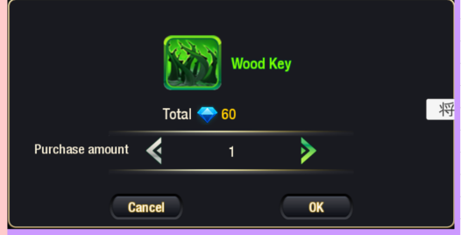
 | 基本 | 商城商品购买流程 | 1 | 商城中，点击商品购买按钮，查看触发情况 |  | 弹出购买数量选择界面
 |  |  | 2 | 查看购买数量选择界面 |  | 与背包中的购买数量选择界面样式一致
 |  |  |  |  | 查看界面钻石控件显示 | 无钻石控件
 |  |  | 3 | 点击取消按钮，查看触发情况 |  | 界面关闭
 |  |  | 4 | 再次触发购买数量选择界面，点击确定按钮，查看触发情况 | 玩家钻石充足 | 购买道具成功
 |  |  |  |  | 玩家钻石不足 | 无法购买道具，弹出钻石充值确认框
 |  |  | 5 | 购买成功后，查看im提示情况 |  | 提示im：shop_record_001
 |  |  |  |  | 购买商品为A，数量为1 | 提示：成功购买A
 |  |  |  |  | 购买商品为A，数量为33 | 提示：成功购买A*33
 |  |  |  |  | 购买商品为B，数量为33 | 提示：成功购买B*33
 |  |  | 6 | 购买成功后，查看客户端货币扣除情况 | 道具非打折物品 | 扣除钻石数=配置钻石数*数量
 |  |  |  |  | 道具打折物品 | 扣除钻石数=配置钻石数*数量*折扣数（向上取整）
 |  |  | 7 | 查看道具获取情况 | 查看数据库钻石扣除情况 | 数据库记录正确，优先扣自身付费钻石
 |  |  |  |  | 查看背包道具获得情况 | 获得道具数量准确
 |  |  |  |  | 查看数据库获得道具情况 | 数据库记录玩家获得道具数量准确
 |  |  | 8 | 查看已出售的道具显示情况 |  | 道具样式无变化
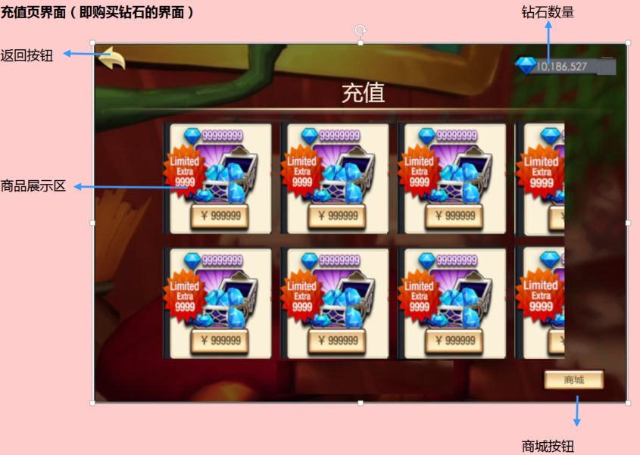
 |  |  | 9 | 继续购买道具，查看触发情况 |  | 不响应点击
 |  |  |  |  |  | 道具可继续购买

 | 基本 | 充值界面 | 1 | 打开充值界面，查看界面显示情况 | 查看窗口类型 | 一级窗口 | P
 |  |  |  |  | 查看界面内容 | 包括界面标题，钻石数量，商品展示区，返回按钮，商城按钮 | P
 |  |  |  |  | 查看界面布局 | 界面布局如图 | P
 |  |  | 2 | 查看界面标题 |  | 显示为重置 | P
 |  |  | 3 | 查看钻石数量显示情况 |  | 显示为“钻石图标 玩家持有钻石” | F | 819
 |  |  |  |  | 玩家持有钻石为0 | 显示为“钻石图标 0” | P
 |  |  |  |  | 玩家持有钻石为1000 | 显示为“钻石图标 1000” | P
 |  |  |  |  | 玩家持有钻石为99,999,999,999（上限） | 显示为“钻石图标 99,999,999,999”，不会超出边框 | P
 |  |  | 4 | 查看商品展示区 | 查看显示内容 | 显示多个商品信息 | P
 |  |  |  |  | 查看显示规则-商品数量小于等于3列 | 完整显示两行，每行三个 | P
 |  |  |  |  | 查看显示规则-商品数量大于3列 | 第四列在右侧显示一部分即可 | P
 |  |  |  |  | 查看操作情况-商品数量小于等于3列 | 不做特殊处理，只能显示3列商品 | P
 |  |  |  |  | 查看操作情况-商品数量大于3列 | 通过向右滑动查看更多的内容 | P
 |  |  | 5 | 查看商品信息 |  | 包括钻石，钻石图，购买按钮，首充额外赠送图 | P
 |  |  | 6 | 查看钻石显示情况 | 查看显示位置 | 显示钻石图上方 | P
 |  |  |  |  | 查看显示内容 | 显示为“钻石图标 钻石数量” | P
 |  |  | 7 | 查看钻石数量显示情况 |  | 钻石数量显示与档位一一对应 | P
 |  |  |  |  | 配置第一档可购买钻石100 | 第一个商品中钻石数量为100 | P
 |  |  |  |  | 配置第二档可购买钻石1000 | 第二个商品中钻石数量为1000 | P
 |  |  |  |  | 配置第三档可购买钻石1000 | 第三个商品中钻石数量为1000 | P
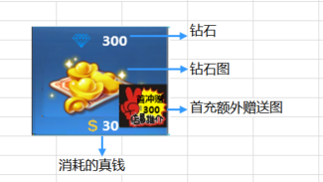
 |  |  | 8 | 查看钻石图 |  | 根据出售钻石量的不同，显示不同的钻石图，呈现越来越多的感觉 | F | 818
 |  |  | 9 | 查看购买按钮 | 查看显示位置 | 显示在钻石图下方 | P
 |  |  |  |  | 查看显示内容 | 显示为“货币图标 货币数量” | B
 |  |  | 10 | 查看货币图标 |  | 根据玩家账号登陆国家不同显示内容不同 | B
 |  |  |  |  | 玩家当前账号是美国账号 | 显示为美元 | B
 |  |  |  |  | 玩家当前账号是中国账号 | 显示为人民币 | B
 |  |  | 11 | 查看货币数量 |  | 对应6档，待定
 |  |  |  |  | 第一档为xxx | 显示为xxx
 |  |  | 12 | 查看首充额外图 | 查看显示位置 | 显示在商品右下角 | P
 |  |  |  |  | 查看显示样式 | 文字+底图样式如图 | P
 |  |  |  |  | 查看显示文字内容 | 显示为首充赠XXX | F | 822
 |  |  |  |  | 查看赠送数值显示情况 | 详见首充赠送规则 | P
 |  |  | 13 | 查看首充图显示规则 | 玩家未在该档位充值过 | 显示首充额外图 | F | 820
 |  |  |  |  | 玩家在该档位充值，但未充值成功 | 显示首充额外图
 |  |  |  |  | 玩家已在该档位充值成功 | 不显示首充额外图
 |  |  | 14 | 点击相关位置，查看触发情况 | 点击商品非购买按钮位置 | 无响应 | P
 |  |  |  |  | 点击购买按钮 | 进入手机充值流程 | B
 |  |  | 15 | 点击商城按钮，查看触发情况 |  | 打开商城界面
 |  |  | 16 | 点击返回按钮，查看触发情况 |  | 充值界面关闭 | P

 | 分支 | 首充赠送规则 | 1 | 打开商城界面，查看不同档位下首充钻石与出售钻石关系 |  | 关系为公式，公式待定
 |  |  | 2 | 玩家对某一档位进行首次充值，不同充值情况下，查看首充图标显示情况 | 玩家充值失败 | 首充图标仍然显示
 |  |  |  |  | 玩家充值成功 | 该档位首充图标消失，其余档位首充图标与其他档位首充情况一致
 |  |  | 3 | 查看首充成功后，钻石获得情况 | 查看客户端 | 获得钻石数量为基础数量+首充数量
 |  |  |  |  | 查看数据库-基础钻石 | 获得钻石记录在数据库玩家充值钻石字段中
 |  |  |  |  | 查看数据库-首充钻石 | 获得钻石记录在数据库游戏投放钻石字段中
 |  |  | 4 | 再次对该档位进行充值，查看获得钻石情况 | 查看客户端 | 只会获得基础数量的的钻石
 |  |  |  |  | 查看数据库 | 获得钻石记录在数据库玩家充值钻石字段中
 |  |  | 5 | 进行相关操作，查看首充赠送触发情况 | 重启客户端 | 已首充的钻石档位，不会再次获得首充奖励
 |  |  |  |  | 重启服务器 | 已首充的钻石档位，不会再次获得首充奖励

 | 基本 | 手机充值流程 | 1 | 商城中进行钻石充值，查看触发情况 |  | 进入手机充值扣费流程
 |  |  | 2 | 查看手机充值扣费流程 |  | 与通用的手机充值流程一致
 |  |  | 3 | 手机充值后，返回游戏，查看显示界面 | 手机充值成功 | 游戏显示离开前的界面
 |  |  |  |  | 手机充值失败 | 游戏显示离开前的界面
 |  |  | 4 | 手机充值后，查看钻石获得情况 | 手机充值成功 | 玩家获得对应数量的钻石
 |  |  |  |  | 手机充值失败 | 玩家不会获得钻石
 |  |  | 5 | 查看数据路记录情况 | 手机充值成功 | 获得钻石记录在数据库玩家充值钻石字段中
 |  |  |  |  | 手机充值失败 | 不会记录获得钻石
 |  |  | 6 | 手机充值后，再次充值，查看触发流程 | 手机充值成功后再次充值 | 进入手机充值扣费流程
 |  |  |  |  | 手机充值失败后再次充值 | 进入手机充值扣费流程

 |  |  |  |  |  | 我感觉需要测试与趣加对接的接口，我们传过去不同的数据，看趣加的返回结果。以及趣加返回不同结果时我们这边处理是否正确

